Накладная-№3
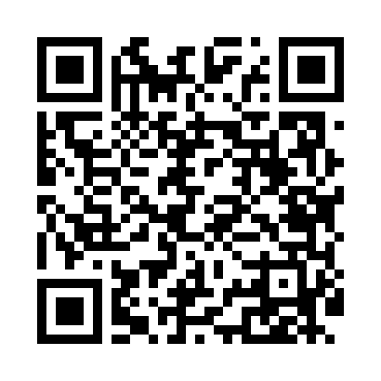
Номер товарно-транспортной накладной: |  |  | Торговый представитель: Amriyev Muhammad
Поставщик: Toshkent falcon fly 2 |  |  | Телефон торгового представителя: +998972880505
Дата отгрузки: 20.11.2025 |  |  | Контрагент: """" Klient
Дата консигнации: |  |  | Адрес:
Доставщик: |  |  | Телефон:
Телефон доставщика:
Время заказа: 20.11.2025 09:05:20
№ | Штрих-код | Название товаров (работ,услуг) | Количество | Количество в кейсе | Цена | Сумма
 |  |  | 135 |  |  | 189.3
1 | 6920240023260 | Коврики напольные для комнаты марокканский ст иль 50*80CM XP-23-26 | 12 | 12 шт. | 1.40 | 16.80
2 | 6920240023956 | Коврики напольные для ванной комнаты 60*90CMU 60*50CM XP-23-95 | 15 | 15 шт. | 3.70 | 55.50
3 | 6957754300143 | Швабра для мытья пола 848-D03A DB-83-165 | 4 | 4 шт. | 1.80 | 7.20
4 | 6915646512050 | Пласмаст Салатница 8.5x8.5x3 см DB-59-27 | 40 | 40 шт. | 0.50 | 20
5 | 6915646512142 | Соус учун махсус идиш D183501 7.5x7.5x3.8 sm DB-59-12 | 30 | 30 шт. | 0.40 | 12
6 | 6915641742940 | Пластмасса салатница D174294 24x18.5x4 см DB- 59-32 | 12 | 12 шт. | 1.70 | 20.40
7 | 2010615931086 | Cтеклянный салатница 33cm（white+gold） XP-12-2 9 | 2 | 2 шт. | 3.70 | 7.40
8 | 2014313527428 | Cтеклянный салатница 27cm（white+gold） XP-12-2 8 | 6 | 6 шт. | 3.10 | 18.60
9 | 6934179000551 | Металический Миска 22cm DB-6-12 | 2 | 2 шт. | 1.10 | 2.20
10 | 6934179000568 | Металический Миска 24cm DB-6-13 | 2 | 2 шт. | 1.20 | 2.40
11 | 6934179000582 | Металический Миска 28cm DB-6-14 | 2 | 2 шт. | 1.50 | 3
12 | 6934179000605 | Металический Миска 32cm DB-6-15 | 2 | 2 шт. | 2.10 | 4.20
13 | 6934179000629 | Металический Миска 36cm DB-6-16 | 2 | 2 шт. | 2.50 | 5
14 | 6934179000681 | Миска 38 см DB-6-101 | 2 | 2 шт. | 3.50 | 7
15 | 6934179000698 | Миска 40 см DB-6-102 | 2 | 2 шт. | 3.80 | 7.60
Итого: 189.3$|->UZS: 2,366,250.00

